Cukkini vetőmag
 |  |  |  |  |  |  |  |  |  | KEDVELTSÉGI | VIZSGÁLAT |  |  |  |  |  | HATÓSÁGI LABORATÓRIUMI VIZSGÁLAT
KEDVELTSÉGI RANGSOR | TERMÉK FOTÓ* | TERMÉK NEVE | ÁR* (Ft/tasak) | TÖMEG (g) | TASAKON FELTÜNTETETT | TASAKON FELTÜNTETETT FORGALMAZÓ/GYÁRTÓ | HATÓSÁGI MINTAVÉTEL HELYE |  | CSOMAGOLÁS |  | VETŐMAG | ÖSSZBENYOMÁS | ÖSSZESÍTETT |  | CSÍRÁZÓKÉPESSÉG |  | VÍRUSFERTŐZŐDÉS VIZSGÁLATA | TÉNYLEGES MAG DARABSZÁM* | TISZTASÁG (%) | IDEGENMAG-TARTALOM*
 |  |  |  |  | MAGDARAB-SZÁM (db) |  |  | CSOMAGOLÓANYAG | CSOMAGOLÁSON FELTÜNTETT INFORMÁCIÓK | FELHASZNÁLÁSI UTASÍTÁS, PIKTOGRAMOK | TECHNIKAI TISZTASÁG |  | PONTSZÁM | ÉP CSÍRANÖVÉNY (%) | ABNORMÁLIS CSÍRA MENNYISÉGE (%) | HOLT MAG MENNYISÉGE (%) |  | (db) |  | (db/tasak)
1 |  | Rédei Kertimag Black Beauty | 260 | 4 | - | Gy: Rédei Kertimag Zrt. | Bauhaus Szakáruházak Kerekedelmi Bt. 2310 Szigetszentmiklós, Városkert utca 1. | 13.61 | 20.26 | 20.26 | 15.82 | 17.40 | 87.3 | 93 | 2 | 5 |  | 31.8 | 100 | 0
1 | 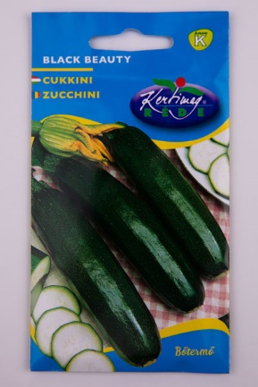 | Rédei Kertimag Black Beauty | 525 | 4 | - | Gy: Rédei Kertimag Zrt. | "HERMES" Általános Fogyasztási- és Értékesítő Szövetkezet 1137 Budapest, Széll Kálmán tér 3. | 14.09 | 19.27 | 19.83 | 16.25 | 17.22 | 86.7 | 87 | 9 | 4 |  | 29.6 | 100 | 0
2 |  | Gartenland Green Machine | 199 | 2 | ~6-10 | F: Lidl Magyarország Bt. | Lidl Magyarország Bt. 2111 Szada, Dózsa György út Hrsz: 4439 | 13.25 | 18.82 | 19.13 | 16.02 | 16.18 | 83.4 | 98 | 2 | 0 |  | 14.8 | 100 | 0
3 | 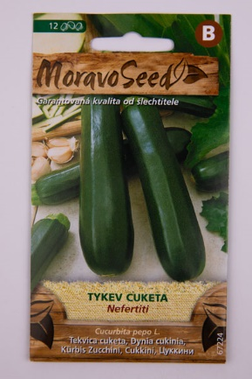 | MoravoSeed Nefertiti | 389 | - | 12 | Gy: MORAVOSEED CZ a.s. | Tesco-Globál Áruházak Zrt. 2040 Budaörs, Kinizsi utca 1-3. | 13.13 | 18.70 | 19.69 | 14.84 | 15.35 | 81.7 | 94 | 4 | 1 |  | 14.0 | 100 | 0
4 | 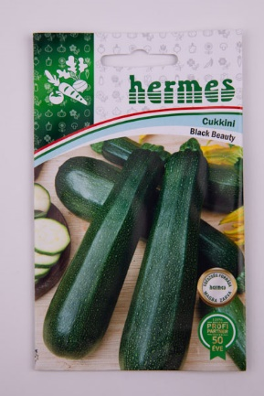 | Hermes Black Beauty | 395 | - | ~10 | F: Hermes | "HERMES" Általános Fogyasztási- és Értékesítő Szövetkezet 1137 Budapest, Széll Kálmán tér 3. | 12.94 | 19.73 | 18.67 | 14.51 | 15.54 | 81.4 | 90 | 8 | 2 |  | 16.7 | 99.9 | 0
5 | 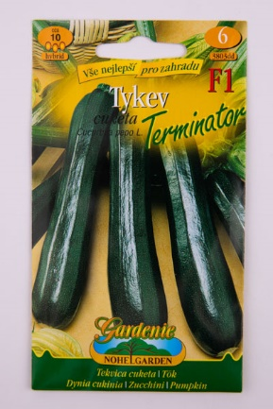 | Nohel Garden Terminator F1 | 679 | 1.5 | ~10 | F: NOHEL GARDEN a.s. | OBI Hungary Retail Kft. 1117 Budapest, Hunyadi János út 17. | 12.84 | 18.13 | 16.72 | 16.03 | 15.23 | 78.9 | 97 | 2 | 1 |  | 11.0 | 100 | 0
6 | 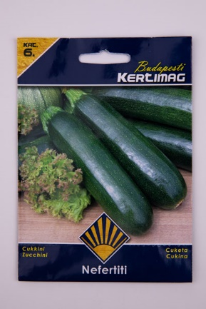 | Budapesti Kertimag Nefertiti | 399 | 3 | - | F: Kertimag Trade Kft. | Auchan Magyarország Kft. 5000 Szolnok, Felső Szandai rét 1. | 13.80 | 18.42 | 17.99 | 13.33 | 15.10 | 78.6 | 93 | 5 | 2 |  | 24.1 | 100 | 0
7 |  | Royal Sluis Magrovet Black Beauty | 284 | 3 | ~20-25 | F: Royal Sluis Magrovet Kft. Gy: Royal Sluis Magrovet Kft. | BorsGarden - Gardena Márkaképviselet 2111 Szada, Dózsa György út 172. | 13.23 | 17.14 | 17.71 | 14.08 | 14.63 | 76.8 | 86 | 8 | 6 |  | 25.0 | 99.8 | 0
8 | 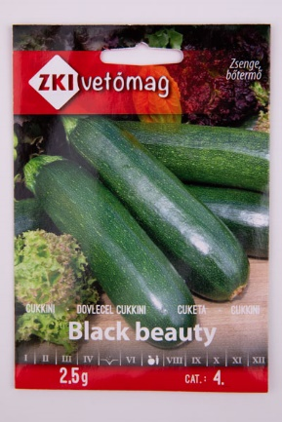 | ZKI Vetőmag Black Beauty | 305 | 2.5 | 15-20 | F: ZKI-Vetőmag Kft. | BorsGarden - Gardena Márkaképviselet 2111 Szada, Dózsa György út 172. | 13.23 | 17.85 | 15.58 | 14.19 | 15.10 | 76.0 | 97 | 2 | 1 |  | 17.7 | 99.9 | 0
X | 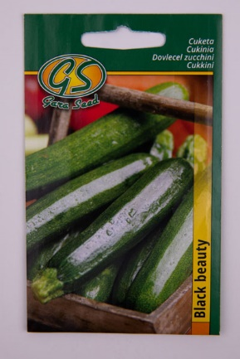 | Gara Seed Black Beauty | 189 | 2 | - | F: Garafarm Trade Kft. | Tesco-Globál Áruházak Zrt. 2040 Budaörs, Kinizsi utca 1-3. | 12.55 | 15.87 | 16.43 | 15.17 | 14.50 | 74.5 | 59 | 19 | 22 |  | 19.4 | 100 | 0
9 | 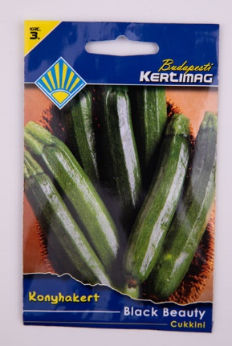 | Budapesti Kertimag Black Beauty | 319 | 3 | - | F: Kertimag Trade Kft. | Praktiker Kft. 2040 Budaörs, Malomkő út 3. | 13.42 | 14.93 | 16.58 | 14.95 | 14.26 | 74.1 | 94 | 2 | 4 |  | 22.8 | 100 | 0
*Egérrel a cellára mutatva további információ jelenik meg.

